模块引脚
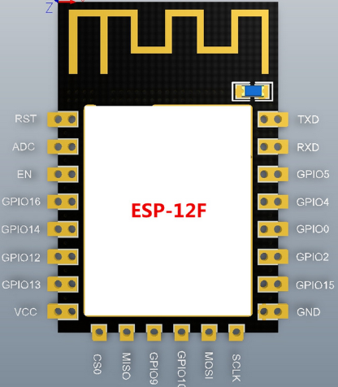
10位AD转换，输入范围0~1V，取值范围0~1024
使能端高电平有效
GPIO16，接RST可以做睡眠唤醒（低电平）
GPIO14 / HSPI_CLK
GPIO12 / HSPI_MISO
GPIO13 / HSPI_MISI / UART0_CTS
GPIO15 / MTDO / HSPICS / UART0_RTS
GPIO2/ UART1_TXD
GPIO0
下载模式：接低电平
运行模式：接高电平或浮空
GPIO4
GPIO5 / IR_R
UART0_TX / GPIO1
UART0_RX / GPIO3
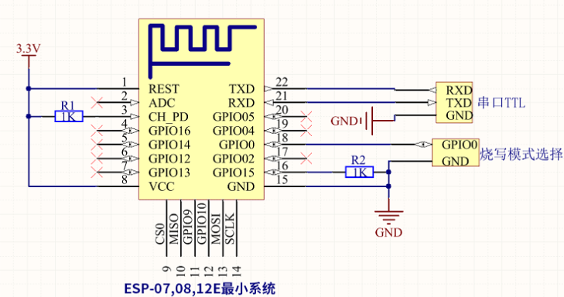

 | 供电电流要大于500ma

GPIO14 / HSPI_CLK

GPIO16，接RST可以做睡眠唤醒（低电平）

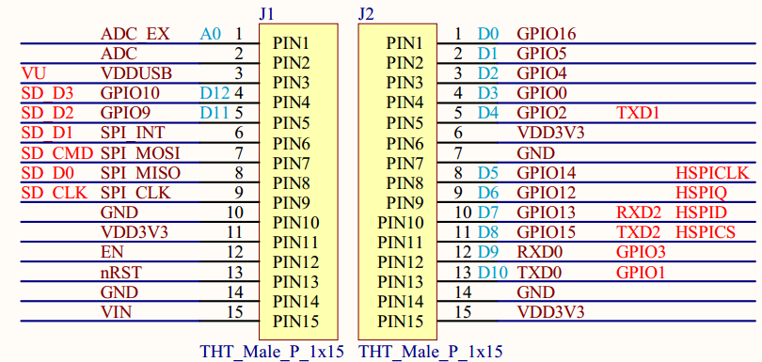

GPIO0
下载模式：接低电平
运行模式：接高电平或浮空

工程的创建
1.工程的创建
1.将SDK中的bin,id,tolls,Makefile文件复制到新工程中
2.在IDE中选择import > exiting code as Makefile project 将新建工程导入
3.工具链选择cygwin GCC
4.编程入口：user_main.c
2.宏ICACHE_FLASH_ATTR
如果在函数名前添加这个宏如：
void ICACHE_FLASH_ATTR uart_init()
那么这个函数就会被放到rom里面只有在被使用的时候CPU才把它调到cache中运行，
如果没有添加则在上电后就直接加载到ram中运行，由于无法将代码一次性都加载到ram中运行
所以大部分都加了这个宏节约资源，注意：不要在GPIO和UART中断中使用该宏会出现错误。
//上层程序的入口函数，功能可以做硬件，网络参数设置，定时器等初始化操作
void user_init()
{
uart_init(115200,115200);
uart0_sendStr("\r\nHello World\r\n");
}
//SDK_V1.1.0及之后的版本要增加RF初始化
void user_rf_pre_init()
{
}

ICACHE_FLASH_ATTR

串口操作
1.所需头文件：#include "driver/uart.h"
2.串口的初始化：
uart_init(115200,115200);//串口初始化，参数(uart0波特率,uart波特率)
串口的发送：
uart0_sendStr("\r\nHello World\r\n");//向串口0发送字符串
#include"osapi.h"
os_printf("当前使用的模式为 %d",mod);//类似printf函数，向串口输出数据
(当使能os_install_putc1((void *)uart1_write_char);时要打印的数据将会从uart1中输出就是GPIO2)

定时器操作
定时器操作
1.软件定时器的操作(会被任务打断不是精确定时)
#include "osapi.h"
#include "ets_sys.h"
1.使用os_timer_setfn设置一个回调函数：
ETSTimer timer; //在include的.h文件中定义定时器结构体
os_timer_setfn( &timer, call_back_function,NULL);//第二个参数>回调函数，第三个参数>回调函数参数
2.打开毫秒级定时器:
os_timer_arm (&timer,2000,NULL);//功能是定时2s,定时器不重复
3.实现回调函数的功能,,当时间到达时会被执行:
void call_back_function(void)
{
dosometing……;
}
4.关闭定时器的:
os_timer_disarm(&timer);

user_init

wifi的操作
1.使用wifi_set_opmode将模组设置为station模式
//模式设置
//wifi_set_opmode(0x03);//设置为station模式并保存到flash
wifi_set_opmode_current(0x01);//设置模式但不会存到flash
opmod = wifi_get_opmode();
os_printf("当前设置的wifi模式为: %d\n",opmod); 获取当前wifi的工作模式，返回值:1>station,2>softAP,3>两者
opmod =wifi_get_opmode_default();//查询保存在flash中的工作模式
2.使用wifi_station_scan获取环境中的AP信息
这个函数必须在user_init()初始化完成后且模式为station才起作用，且不能在user_init中使用，代码如下：
#include"user_interface.h"
void to_scan(void)
{
wifi_station_scan(null,scan_done);
} void user_init(void)
{ wifi_set_opmode(STATION_MODE); system_init_done_cb(to_scan);//初始化完成的回调to_scan函数 }
3.连接AP
1.使用wifi_station_set_config ( struct station_config *config )设置连接参数>设置会保存到flash中：
struct station_config stationConf; //AP参数的结构体
os_memcpy(&stationConf.ssid, "Access", 32);//设置AP路由器的名称
os_memcpy(&stationConf.password, "jackchen110", 64);//设置AP路由器的密码
wifi_station_set_config ( (&stationConf ); //进行参数配置 wifi_station_connect();//如果配置在 user_init 外部则要写这句进行连接AP
注意： a.如果在在 user_init 中调⽤，则 ESP8266 station 接⼝会在系统初始化完成后，⾃动连接 AP（路由），⽆需再调⽤ wifi_station_connect)
b. wifi_station_connect()勿在 user_init 中调⽤，在 ESP8266 station 使能并初始化完成后调⽤；如果 ESP8266 已经连接某个 AP，请先调⽤
wifi_station_disconnect 断开上⼀次连接。
2.查询AP是否连接完成：
uint8 wifi_station_get_connect_status();
返回值enum: STATION_IDLE = 0, STATION_CONNECTING, STATION_WRONG_PASSWORD, STATION_NO_AP_FOUND, STATION_CONNECT_FAIL, STATION_GOT_IP
例子：
//定时器的回调处理函数,用于wifi连接状态查询
void ICACHE_FLASH_ATTR wifi_link_status(void)
{
uint8 link_status;
struct ip_info info;
os_timer_disarm(&timer);//关闭定时器
link_status = wifi_station_get_connect_status();
if(old_link_status!=link_status)
{
old_link_status=link_status;
switch(link_status)
{
case STATION_CONNECTING :
os_printf("\nwifi连接中……\n"); break;
case STATION_WRONG_PASSWORD :
os_printf("\nwifi密码错误\n");return;
case STATION_NO_AP_FOUND :
os_printf("\nwifi热点未找到\n");return;
case STATION_CONNECT_FAIL :
os_printf("\nwifi连接失败\n");return;
case STATION_GOT_IP :
wifi_get_ip_info( STATION_IF,&info);
os_printf("\nwifi已经获取到IP地址:"IPSTR"",IP2STR(&info.ip));
return;
default :break;
}
}
//os_printf("dingshiqi\n");
os_timer_arm(&timer,800,NULL);//启动定时器
}
//指定wifi的连接
void ICACHE_FLASH_ATTR station_connect(void)
{
struct station_config stationConf;
os_memcpy(&stationConf.ssid, "iPhone", 32);//设置AP名称
os_memcpy(&stationConf.password, "jackchen110", 64);//设置AP密码
wifi_station_set_config(&stationConf);//使能配置并存到flash
wifi_station_connect();//连接wifi
//创建一个定时器监控连接状态
os_timer_setfn(&timer,wifi_link_status,NULL);//设置定时器回调函数
os_timer_arm(&timer,800,NULL);//启动定时器
}
//wifi的扫描以及数据输出
void ICACHE_FLASH_ATTR scan_done(void *arg,STATUS status)
{
//void *arg 链表形式存储的struct bss_info结构体方有扫描到的信息
//STATUS status 表示扫描的结果
uint8 ssid[33];
if (status == OK)
{
struct bss_info *bss_link = (struct bss_info *)arg;
bss_link = bss_link->next.stqe_next;//ignore first
while (bss_link != NULL)
{
os_memset(ssid, 0, 33);
if (os_strlen(bss_link->ssid) <= 32)
{
os_memcpy(ssid, bss_link->ssid, os_strlen(bss_link->ssid));
}
else
{
os_memcpy(ssid, bss_link->ssid, 32);
}
os_printf("[%d,\"%s\",%d,\""MACSTR"\",%d]\r\n",
bss_link->authmode,//open,wpa,wpa2表示哪一种加密
ssid, //AP的名字
bss_link->rssi,//信号强度
MAC2STR(bss_link->bssid),//MAC地址
bss_link->channel//信道
);
bss_link = bss_link->next.stqe_next;
}
}
station_connect();
}
void ICACHE_FLASH_ATTR to_scan()
{
wifi_station_scan(NULL,scan_done);
//第一个参数为NULL则不进行过滤，输出环境中所有的AP信息，如果不为空可以进行过滤
//第二个参数扫描完成后执行的回调函数
}
void user_init()
{
uint8 opmod=0;
uart_init(115200,9600);
uart0_tx_buffer("这是串口0",10);
//模式获取
//opmod = wifi_get_opmode();//获取当前wifi的工作模式，返回值:1>station,2>softAP,3>两者
opmod =wifi_get_opmode_default();//查询保存在flash中的工作模式
os_printf("当前设置的wifi模式为: %d\n",opmod);//输出当前的wifi工作模式
//模式设置
//wifi_set_opmode(0x03);//设置为station模式并保存到flash
wifi_set_opmode_current(0x01);//设置模式但不会存到flash
opmod = wifi_get_opmode();
os_printf("当前设置的wifi模式为: %d\n",opmod);
system_init_done_cb(to_scan);//初始化完成后回调to_scan函数
}
void user_rf_pre_init()
{
}

user_init

soft_AP的操作
1.使用wifi_set_opmode将模组设置为station+AP的模式
wifi_set_opmode(0x03);//设置为station模式并保存到flash
2.使用wifi_softap_set_config进行AP参数配置 struct softap_config config; //创建设置AP参数的结构体
wifi_softap_get_config(&config);
os_memcpy(config.ssid,"ESP8226",strlen("ESP8226"));
os_memcpy(config.password,"123456789",strlen("123456789"));
config.ssid_len=strlen("ESP8226");
config.authmode=AUTH_WPA_WPA2_PSK;
config.beacon_interval=100;
config.channel=1;//因为 ESP8266 只有⼀个信道，因此 soft-AP + station 共存模式时， ESP8266 soft-AP接⼝会⾃动调节信道与 ESP8266 station ⼀致
config.max_connection=4;
config.ssid_hidden=0;
wifi_softap_set_config(&config);//设置保存在flash中,同时启动AP
//wifi_softap_set_config_curren(&config);//不保存在flash中

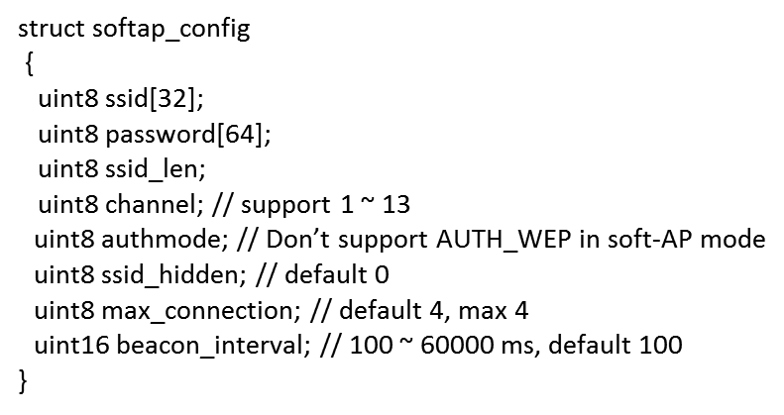

user_init

UDP操作
1.设置发送 UDP 广播包时，是从 station 接⼝还是 soft-AP 接⼝发送(默认soft_ap) wifi_set_broadcast_if(0x03);//station和softAP接口都进行发送
2.配置UDP参数
#include "espconn.h"
#include "mem.h"//给os_zalloc用 struct espconn user_udp_espconn; //创建设置udp参数的结构体
//UDP配置参数
user_udp_espconn.type=ESPCONN_UDP;//UDP模式
user_udp_espconn.proto.udp=(esp_udp *)os_zalloc(sizeof(esp_udp));//为proto.udp分配空间返回一个指针转换一下
user_udp_espconn.proto.udp->local_port=2525;//设置本地端口
user_udp_espconn.proto.udp->remote_port=1112;//设置远程端口
const char udp_remote_ip[4]={255,255,255,255};//定义一个远程IP地址
os_memcpy(user_udp_espconn.proto.udp->remote_ip,udp_remote_ip,4);//设置远程IP为255，这样udp在广播是就会发到局域网中的所有主机
espconn_regist_recvcb(&user_udp_espconn,user_udp_recv_cb);//注册接收回调函数(参数1>udp配置结构体，参数2>回调函数)
espconn_regist_sentcb(&user_udp_espconn,user_udp_sent_cb);//注册发送回调函数
espconn_create(&user_udp_espconn);//创建连接，建立UDP传输
user_udp_send();
3.定义接收回调和发送回调函数具体执行的东西 //接收回调函数
void ICACHE_FLASH_ATTR user_udp_recv_cb(void *arg,char *pdata,unsigned short len)//连接控制块指针，接收到的数据，接收到的数据长度
{
os_printf("udp已经接收数据：%s",pdata);//将接受到的数据打印出来
}
在user_main.h中定义一个软件定时器：ETSTimer test_timer;
//发送回调函数 void ICACHE_FLASH_ATTR user_udp_sent_cb(void *arg))//连接控制块指针的结构体指针
{
os_printf("发送成功！");
os_timer_disarm(&test_timer);//关定时器
os_timer_setfn(&test_timer,user_udp_send,NULL);//设置user_udp_send为定时器的回调
os_timer_arm(&test_timer,1000,NULL);//打开定时器，1S执行一次，定时器不重复执行
} //定义一个发送函数
void ICACHE_FLASH_ATTR user_udp_send(void)
{
char hwaddr[6];//MAC地址为6位的
char DeviceBuffer[40]={0};
wifi_get_macaddr(STATION_IF,hwaddr);//查询MAC地址，参数1>STATION_IF/SOFTAP_IF)(查询station的MAC或softap的MAC)，参数2>将查到的MAC赋值
os_sprintf(DeviceBuffer,"设备MAC地址为"MACSTR"!!\r\n",MAC2STR(hwaddr));将接收到的MAC格式化输出到devicebuffer里面
espconn_sent(&user_udp_espconn,DeviceBuffer,os_strlen(DeviceBuffer));//将devicebuffer里的内容通过udp接口发送出去
//连接控制快 ，发送的buffer ，buffer的大小
}
3.UDP通讯测试
数据报控件设置:
1.指定监听数据到达的端口号(PC端1)：1112
2.数据报到达的程序:取出接收到数据进行显示
定时器控件设置:
1.每2s通过端口发送数据
接收主机的地址:局域网中的所有主机
接收主机的端口号:2525
要发送的数据:“你好”

 | user_init
//发送回调函数

路由器
PC主机
Port:1112
ESP8266模块
Port:2525
通过station模式收发

PC主机
Port:1112
ESP8266模块
Port:2525
通过SOFTAP模式收发

cJSON的解析
Qt json解析
要解析的json的格式为：
{
"mac": "84:f3:eb:b3:a7:05",
"number": 2,
"value":
{
"name": "xuhongv",
"age": 18,
"blog": "https://blog.csdn.net/xh870189248"
},
"hexArry": [51, 15, 63, 22, 96]
}
1、 cJSON_Parse( const char *value );
开始识别一个字符串是否为json格式，返回数值就是一个cJSON，如果返回
的cJSON为NULL则表示不是json格式，否则就是json格式。
2、cJSON_GetObjectItem( const cJSON * const object, const char * const string );
从一个json格式数据剖析一个指定的字段的数据，返回数值就是一个cJSON，如
果返回的cJSON为NULL则表示获取失败，否则获取成功！
3、cJSON_IsString(const cJSON * const item);
从一个json格式数据判断是否为字符串类型，返回数值就是一个布尔值，
如 果返回false则表示这个字段是字符串类型，否则不是！以此类推，其
他的cJSON_IsBool()
cJSON_IsNumber()
都是一样的意思！
4、cJSON_GetArraySize(const cJSON *array);
从一个json格式的数组数据获取该数组的长度。
5、cJSON_GetArrayItem(const cJSON *array, int index);
从一个json格式的数组获取该数组的指定索引的元素，index是下标。
6、 cJSON_Print(const cJSON *item);
返回一个json格式的数据，返回时char*类型，注意使用后要释放内存。
调用cJSON_free()即可！！
7、 cJSON_Delete(cJSON *c);
释放一个json格式的数据所占的内存，注意一般使用这个数据之后，释放
根节点即可！！
8、 cJSON_AddStringToObject(object,name,s) ；
新增一个字符串类型字段到json格式的数据！name是字段，s是数值。
9、 cJSON_AddItemToObject(cJSON *object, const char *string, cJSON *item);
新增一个新的子节点cJSON到根节点！string是字段名字！
cJSON的解析
//解析mac字段字符串内容
cJSON *pMacAdress = cJSON_GetObjectItem(pJsonRoot, "mac");
//判断mac字段是否json格式
if (pMacAdress)
{
if (cJSON_IsString( pMacAdress ))//判断mac字段是否string类型
os_printf("get MacAdress:%s \n", pMacAdress->valuestring);
}
else
{
os_printf("get MacAdress failed \n");
}
//解析number字段int内容
cJSON *pNumber = cJSON_GetObjectItem(pJsonRoot, "number");
if (pNumber) //判断number字段是否存在
{
if (cJSON_IsNumber( pNumber ))//判断mac字段是否数字整型类型
os_printf("get Number:%d \n", pNumber->valueint);
}
else
{
os_printf("get Number failed \n");
}
//解析value字段内容，判断是否为
json cJSON *pValue = cJSON_GetObjectItem( pJsonRoot, "value");
if (pValue)
{
cJSON *pName = cJSON_GetObjectItem( pValue, "name"); //进一步剖析里面的name字段 if (pName)
{
if (cJSON_IsString(pName))
os_printf("get value->Name : %s \n", pName->valuestring);
}
cJSON *pAge = cJSON_GetObjectItem( pValue, "age"); //进一步剖析里面的age字段
if(pAge)
{
if (cJSON_IsNumber(pAge))
os_printf("get value->Age : %d \n", pAge->valueint);
}
cJSON *pBlog= cJSON_GetObjectItem( pValue, "blog"); //进一步剖析里面的blog字段
if (pBlog)
{
if (cJSON_IsString(pBlog))
os_printf("get value->pBlog : %s \n", pBlog->valuestring);
}
}
//数组解析
int i ; //用于解析数组循环时使用
cJSON *pArry = cJSON_GetObjectItem( pJsonRoot, "hexArry");
if (pArry)
{
int arryLength = cJSON_GetArraySize( pArry ); //先获取数组长度
os_printf("解析到的数组长度: %d \n", arryLength);
for (i = 0;i < arryLength;i++) //逐个打印
os_printf("数组%d的值为：%d\n",i , cJSON_GetArrayItem( pArry , i) -> valueint );
}
cJSON_Delete(pJsonRoot);
// 单个解析例子
u8* data = "{\"string\":\"hello world\"}";
cJSON * root = cJSON_Parse(data);//首先整体判断是否为一个json格式的数据
if (NULL != root)
{
if (cJSON_HasObjectItem(root, "string"))//判断是否包含string这个对象
{
cJSON *string = cJSON_GetObjectItem(root, "string");
if (cJSON_IsString(string))
{
char *s = cJSON_Print(string);
os_printf("string: %s\r\n", s);
cJSON_free((void *) s);
}
}
cJSON_Delete(root);
}
else
{
os_printf("解析错误");
}
//解析数字
u8* num = "{\"number\":12345}";
cJSON * root2 = cJSON_Parse(num);
if (NULL != root)
{
if (cJSON_HasObjectItem(root, "number"))
{
cJSON *number = cJSON_GetObjectItem(root, "number");
if (cJSON_IsNumber(number))
{
char *n = cJSON_Print(number);
os_printf("number: %s\r\n", n);
cJSON_free((void *) n);
}
}
cJSON_Delete(root);
}
else
{
os_printf("解析错误");
}
//cJSON的生成
u8 *mac_addr = "65:c6:3a:b2:33:c8 ";
cJSON *pRoot = cJSON_CreateObject();
cJSON *pValue = cJSON_CreateObject();
cJSON_AddStringToObject( pRoot,"mac", mac_addr); //新增一个字段mac到根点，数值是mac_addr
cJSON_AddNumberToObject( pRoot,"number",2); //新增一个字段number到根点，数值是2
cJSON_AddStringToObject( pValue,"mac","xuhongv");
cJSON_AddNumberToObject( pValue,"age",18);
cJSON_AddStringToObject( pValue,"str","https://blog.csdn.net");
cJSON_AddItemToObject( pRoot, "value",pValue); //把value对象添加到根点
//数组初始化
int hex[5]={51,15,63,22,96};
cJSON *pHex = cJSON_CreateIntArray(hex,5);
cJSON_AddItemToObject( pRoot,"hex",pHex );// 把hex对象添加到根点
char *s = cJSON_Print( pRoot );//将cJson转换为char *
os_printf("\r\n生成JSON数据为: %s\r\n", s);
//释放内存
cJSON_free((void *) s);
cJSON_Delete(pRoot);

{
"mac": "65:c6:3a:b2:33:c8",
"number": 2,
"value":
{
"mac": "xuhongv",
"age": 18,
"str": "https://blog.csdn.net"
},
"hex": [51, 15, 63, 22, 96]
}

smart_config
Smart_Config解析
smart_config工作过程：
SC_STATUS_FIND_CHANNEL
TYPE: ESPTOUCH V2.4
SC_STATUS_GETTING_SSID_PSWD
SC_TYPE:SC_TYPE_ESPTOUCH
sc:pkiss head not null
TYPE: ESPTOUCH V2.4
T|PHONE MAC:
T|AP MAC :
T|SCAN SSID: Access
T|pswd: jackchen110
T|ssid: Access
T|bssid: b8 27 eb 02 af fd
SC_STATUS_LINK
f 0, scandone
add 0
aid 3
pm open phy_2,type:2 0 0
cnt
connected with Access, channel 1
dhcp client start...
ip:192.168.12.220,mask:255.255.255.0,gw:192.168.12.1
SC_STATUS_LINK_OVER
Phone ip: 192.168.12.215
准备工作 ：
1.在app\makefile中修改加入-lsmartconfig
2. 在lib中添加libsmartconfig.a
#include "user_interface.h"
#include "smartconfig.h"
void ICACHE_FLASH_ATTR smartconfig_done(sc_status status, void *pdata)
{
switch(status)
{
case SC_STATUS_WAIT://等待的状态(没收到信息时等待)
os_printf("SC_STATUS_WAIT\n");
break;
case SC_STATUS_FIND_CHANNEL://
os_printf("SC_STATUS_FIND_CHANNEL\n");
break;
case SC_STATUS_GETTING_SSID_PSWD://获取到ssid和密码
os_printf("SC_STATUS_GETTING_SSID_PSWD\n");
sc_type *type = pdata;
if (*type == SC_TYPE_ESPTOUCH)
{
os_printf("SC_TYPE:SC_TYPE_ESPTOUCH\n");
}
else
{
os_printf("SC_TYPE:SC_TYPE_AIRKISS\n");
}
break;
case SC_STATUS_LINK: //将smarconfig获取到的密码ssid放到station进行连接
os_printf("SC_STATUS_LINK\n");
struct station_config *sta_conf = pdata;
wifi_station_set_config(sta_conf);
//wifi_station_disconnect();
wifi_station_connect();
break;
case SC_STATUS_LINK_OVER://连接完成
os_printf("SC_STATUS_LINK_OVER\n");
if (pdata != NULL)
{
uint8 phone_ip[4] = {0};
os_memcpy(phone_ip, (uint8*)pdata, 4);//汇报发起smartconfig的手机ip
os_printf("Phone ip: %d.%d.%d.%d\n",phone_ip[0],phone_ip[1],phone_ip[2],phone_ip[3]);
}
smartconfig_stop();
break;
}
}
void ICACHE_FLASH_ATTR done_cb1(void)
{
wifi_station_disconnect();//关掉所有连接
smartconfig_start ( smartconfig_done );//打开smartconfig功能,当状态改变的时候会执行回调函数
}
void user_init()
{
uart_init(9600,9600);
wifi_set_opmode(0x01);
system_init_done_cb(done_cb1);
}

GPIO操作
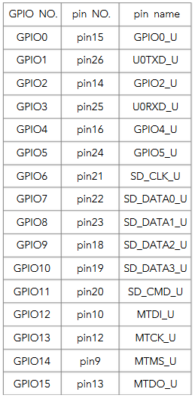
1.GPIO需要到的头文件
#include "c_types.h"//类型使用
#include "gpio.h"//gpio头文件
#include "eagle_soc.h"// 引脚名宏定义
2.将一个IO口配置为GPIO模式(引脚名称 , GPIO号)
PIN_FUNC_SELECT ( PERIPHS_IO_MUX_GPIO4_U, FUNC_GPIO4 ) ;
PIN_FUNC_SELECT(PERIPHS_IO_MUX_GPIO5_U,FUNC_GPIO5);
PIN_FUNC_SELECT(PERIPHS_IO_MUX_MTMS_U,FUNC_GPIO14);
3.GPIO输入输出(多个IO同时操作)
gpio_output_set( BIT5|BIT14, BIT4, BIT5|BIT14|BIT4, 0 );//设置gpio口的状态
//(输出为高电平的位, 输出为低电平的位, 配置为输出的位, 配置为输入的位)
//( 为0状态不改变 , 为0状态不改变 , 为0不进行配置, 为0不进行配置 )
4.单个IO口精细操作
1.设置上下拉电阻
PIN_PULLUP_DIS( PIN_NAME );//不使用上拉模式 PIN_PULLUP_EN( PIN_NAME );//使能上拉模式
2.设置为输出模式输出高低电平
GPIO_OUTPUT_SET( GPIO_ID_PIN(n) , 0 ); //输出低电平
GPIO_OUTPUT_SET( GPIO_ID_PIN(n) , 1 ); //输出高电平
3.设置为输入模式，读取高低电平
GPIO_DIS_OUTPUT( GPIO_ID_PIN(n) )//设置为输入模式
int a = GPIO_INPUT_GET( GPIO_ID_PIN(n) )//整型a将得到对应管脚的电平状态
5.范例
PIN_FUNC_SELECT(PERIPHS_IO_MUX_MTMS_U, FUNC_GPIO14);//选择GPIO14
PIN_FUNC_SELECT(PERIPHS_IO_MUX_GPIO2_U, FUNC_GPIO2 );//选择GPIO2
GPIO_DIS_OUTPUT(GPIO_ID_PIN(2)) ; // 设置GPIO2为输入
GPIO_OUTPUT_SET(GPIO_ID_PIN(14), 1);//GPIO14为高
while(1)
{
system_soft_wdt_feed();//这里我们喂下看门狗 ，不让看门狗复位
if(GPIO_INPUT_GET(GPIO_ID_PIN(2))==0x00)//读取GPIO2的值，按键按下为0
{
delay_ms(20);//延时20MS去抖
if(GPIO_INPUT_GET(GPIO_ID_PIN(2))==0x00)
{
bz++;
if(bz==2)bz=0;
if(bz==1)GPIO_OUTPUT_SET( GPIO_ID_PIN(14) , 0); //GPIO16为低
if(bz==0)GPIO_OUTPUT_SET( GPIO_ID_PIN(14) , 1); //GPIO16为高
while(GPIO_INPUT_GET(GPIO_ID_PIN(2))==0x00);//等待按键释放
}
}
}

 | user_init
//发送回调函数

